Лист8 (4)
EAN | NAME | SHORT CODE | PACKING | ASIN | PHOTO | PRICE | AVAILABLE
8421134087798 | CRY BABIES BFF DOLL LALKA + KOŃ DREAMY I RYM /2 | 87798 / 334-1285 | karton (2) | B0BSVH2V9L | 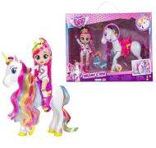 | € 18.60 | 112
8421134082663 | CRY BABIES DISNEY EDIT LALECZKA +AKCESORIA MIX /16 | 82663 | karton (16) | B09HFHHZ28 | 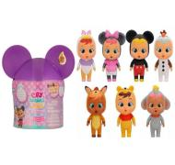 | € 5.99 | 1108
8421134911345 | CRY BABIES MAGIC TEARS CRAWLING JENNA RACZKUJE /4 | 911345 / 465-2090 | karton (4) | B0BSRBF4B9 | 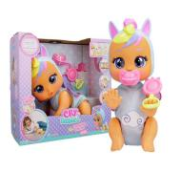 | € 22.39 | 244
8421134081970 | CRY BABIES MAGIC TEARS DRESS ME UP LALECZKA /8 | 81970 / 10347 | karton (8) | B08S27CY5M | 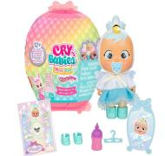 | € 4.89 | 256
8421134089075 | CRY BABIES MAGIC TEARS ICY WORLD SERIA DINOS /16 | 89075 | karton (16) | B09R6165FV | 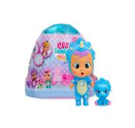 | € 6.55 | 481
8421134908628 | CRY BABIES MAGIC TEARS TROPICAL BEACH /8 | 908628 | karton (8) | B0B8TFPYBQ | 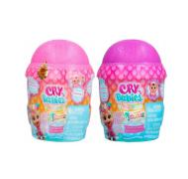 | € 4.89 | 216
194735058334 | DISNEY CARS AUTA WIELORYB SUPERMYJNIA /2 | HGV70 | karton (2) | B08R9KH2GQ | 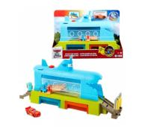 | € 16.99 | 24
194735181889 | DISNEY FROZEN KRAINA LODU LALKA COLOR REVEAL/3 | HRN72 | karton (3) | B0CBNP6KY8 | 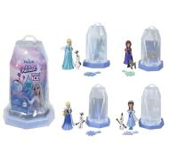 | € 5.99 | 63
886144115226 | DISNEY INTERAKTYWNY CHODZI PLUSZAK PLUTO/4 | 11522 | karton (4) | B09WDY6TDF | 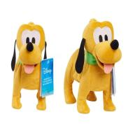 | € 6.83 | 378
0194735134373 | DISNEY LALKA MAŁA SYRENKA ARIELKA ŚPIEWA ANG./4 | HMX22 | karton (4) | B0BBSWK9SN | 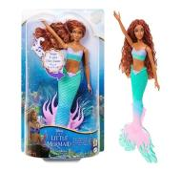 | € 13.15 | 388
0194735167821 | DISNEY PRINCESS FIGURKA SYRENKA ARIELKA + RYDWAN/1 | HPV03 | karton (1) | B0BSN14CN5 | 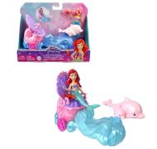 | € 7.09 | 436
194735211081 | DISNEY PRINCESS KWIATOWA MODA LALKA BELLA /3 | HWB41 | karton (3) | B0CMGQBNNQ | 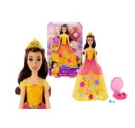 | € 11.49 | 213
194735126804 | DISNEY PRINCESS LALKA ARIELKA + SUKIENKA /4 | HMG49 | karton (4) | B0BT7Y52CT | 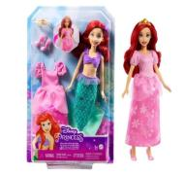 | € 11.39 | 593
5010993953073 | DISNEY PRINCESS LALKA ARIELKA +10 KREACJI /4 | F4624 | karton (4) | B09JCRYC76 | 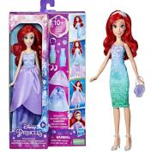 | € 8.75 | 1251
0194735120154 | DISNEY PRINCESS LALKA BALERINA /4 | HLV92 | karton (4) | B0BQ1PQ5ZF | 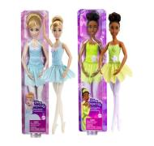 | € 4.74 | 946
194735121403 | DISNEY PRINCESS PODWODNY ZAMEK ARIELKI / | HLX16 |  | B0B486SD1C | 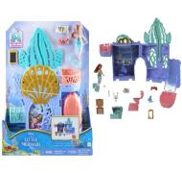 | € 11.49 | 69
194735229819 | DISNEY PRINCESS ROYAL COLOR REVEAL ASST. | HRN56 |  | B0D4QWXQ5Q | 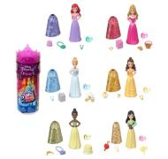 | € 3.97 | 398
194735181940 | DISNEY PRINCESS ROYAL COLOR REVEAL SPRING ASST. | HRN63 |  | B0CRRG4X41 | 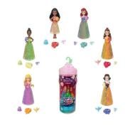 | € 3.97 | 597
194735130016 | DISNEY PRINCESS ROYAL LALKA COLOR REVEAL S2 /4 | HMK83 |  | B0BLJRTGL6 | 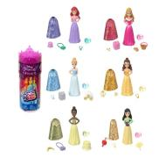 | € 3.79 | 719
194735156337 | DISNEY PRINCESS ŚPIEWAJĄCA ROSZPUNKA WER.ANG /4 | HPD41 | karton (4) | B0BN121RRD | 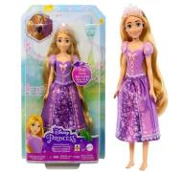 | € 11.39 | 966
5010993662906 | DISNEY PRINCESS UBRANKO DLA LALKI SUKIENKA BUTY/24 | E2541 | karton (24) | B07MWLCBXL | 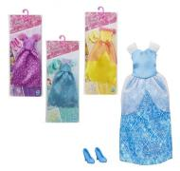 | € 2.36 | 24
 |  |  |  |  |  |  | 9482

